システムテンプレート
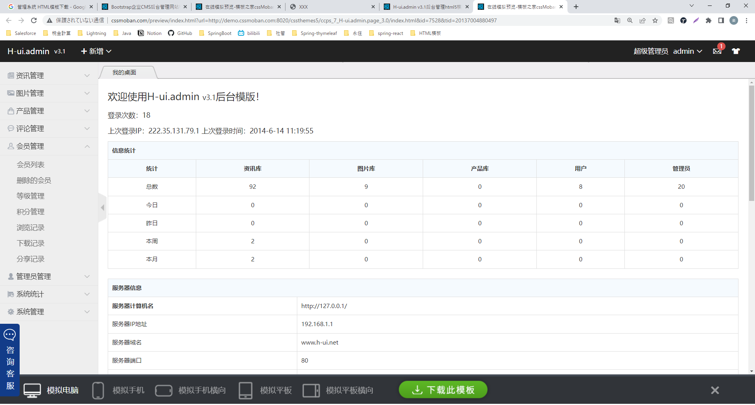
■两个不错的系统模板 | https://www.17sucai.com/pins/tag/3511.html | HTML模板

http://www.cssmoban.com/cssthemes/17282.shtml

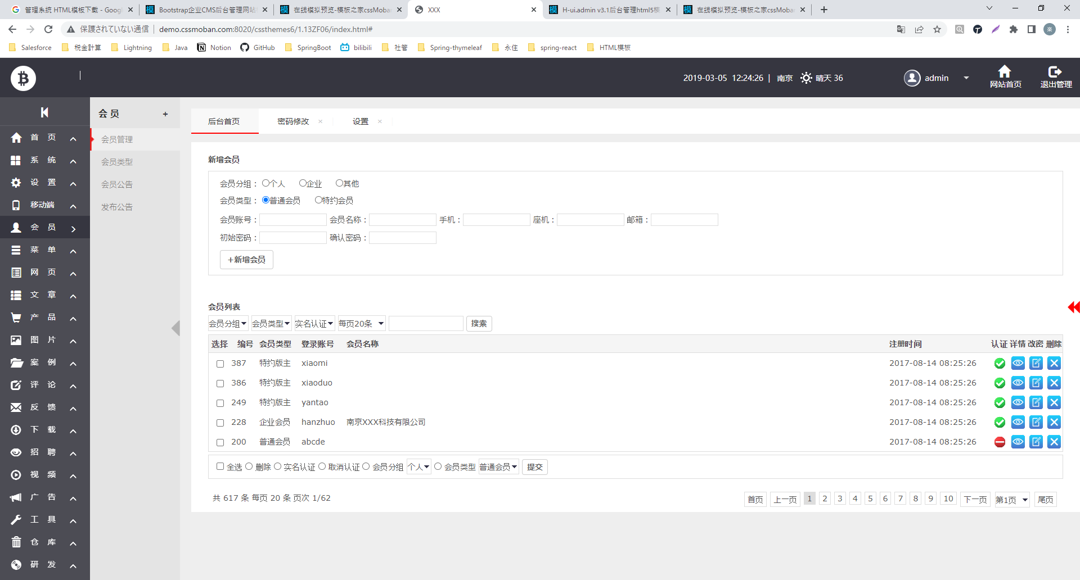

http://www.cssmoban.com/cssthemes/7528.shtml

3_会社
会社一覧

会社名：
検索条件【電話】不要
電話： |  |  |  |  |  |  |  |  | 電話➡不要 2022/8/10
新規
検索

すべて選択
すべて解除
すべて解除

編集
編集
 |  | 会社名 | 取引先ID | BPのID | 電話 |  | Fax | 住所 |  | 会社IDを取引IDとBPIDに分ける
 |  | XXXXXXX | XXXXXX | XXXXXXX | XXXXXXX |  | XXXXXXX | XXXXXXX
 |  | XXXXXXX |  | XXXXXXX | XXXXXXX |  | XXXXXXX | XXXXXXX
編集
 |  | XXXXXXX | XXXXXX | XXXXXXX | XXXXXXX |  | XXXXXXX | XXXXXXX
編集
 |  | XXXXXXX | XXXXXX |  | XXXXXXX |  | XXXXXXX | XXXXXXX
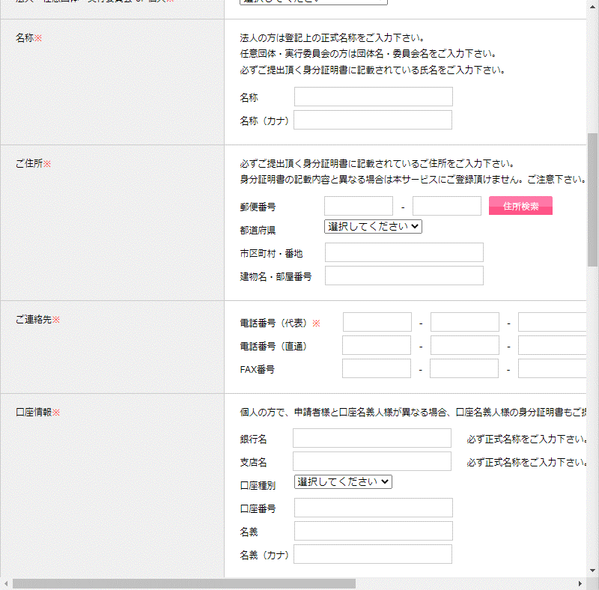
 |  |  | |< << 1/20 >> >|

一覧へ
作成・更新
会社新規

 | ■基本情報

 |  | 名称： |  |  |  | 名称ナカ：

 |  | 取引先コード： |  |  |  | BP取引先コード：
指摘：
１・BPの顧客コードが必要です。（20220810）
住所検索
 | ■住所
 |  | 〒郵便番号 |  |  |  |  |  |  | ※JSのAPIで住所を検索します。

▼
 |  | 都道府県 |  |  |  |  |  |  | 都道府県：47都道府県

 |  | 市町村・番地 |  |  |  | 建物名・部屋番号

 | ■ご連絡先
 |  | 電話番号(代表)

 |  | 電話番号（直通）

 |  | Fax番号

 | ■口座情報

 |  | 銀行名 |  |  |  |  | 必ず正式名称をご入力ください。

 |  | 支店名 |  |  |  |  | 必ず正式名称をご入力ください。
▼
 |  | 口座種別

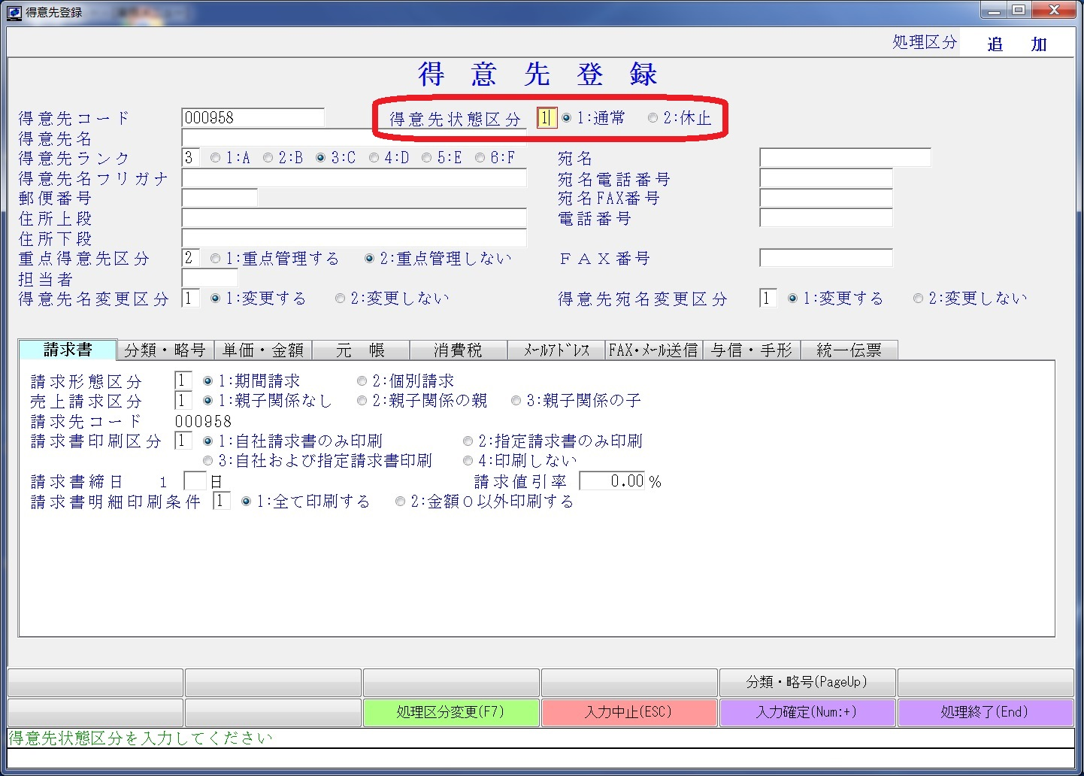
 |  | 名義

 |  | 名義（カナ）

 | ※下記は今までの支払い情報
 | 住所：

 | 支払いサイト： |  |  |  |  | 口座情報：

 | 取引先：

4_部門
部門一覧

検索
新規
会社名：

編集
編集
 | No | 部門 |  | 責任者 | 職種 | アクション
 | 1 | 第一事業部 |  | 王１ | 部長
 | 2 | 野村推進部 |  | 王２ | 副部長
編集
 | 3 | NECXXX部門 |  | 王３ | 部長

一覧へ
部門編集

 | 名称：
社員🔎
 | 責任者： |  |  |  |  | XXXXXXXX

新規
削除
 |  |  |  |  |  |  | 削除：削除フラグを１に変更する
 | 選択 | 社員ID | 名前 | 職種 | 在職状況 | 責任開始日
 | ☐ | C001 | 劉１ | 部長 | 在職 | 2022-08-12
 | ☐ | C002 | 劉２ | 副部長 | 在職 | 2022-08-12
 | ☐ | C003 | 劉３ | 副部長 | 退職 | 2022-08-12
 | ☐ | C004 | 劉4 | 副部長 | 退社 | 2022-08-12

部門編集へ
登録
部門責任者登録

 | 名称：
社員🔎
 | 責任者： |  |  |  |  | XXXXXXXX

 | 職種

5_社員
■社員一覧
 | 社員一覧

営業：
王XX
李XX
 | 姓名： |  |  |  |  |  | 性別：
▼
▼
 | 部門： |  |  |  |  |  | 営業：

 | 退社状況：
検索
新規

すべて選択
すべて解除
すべて解除

編集
編集
 |  |  | 社員ID | 氏名(漢字) |  | 電話 | 性別 | 生年月日 |  | 住所 | 最寄り駅
 |  |  | XXXXXX | XXXXXXX |  | XXXXXXX | 男 | XXXXXXX |  | XXXXXXX | XXXXXXX
 |  |  | XXXXXX | XXXXXXX |  | XXXXXXX | 男 | XXXXXXX |  | XXXXXXX | XXXXXXX
編集
 |  |  | XXXXXX | XXXXXXX |  | XXXXXXX | 女 | XXXXXXX |  | XXXXXXX | XXXXXXX
編集
 |  |  | XXXXXX | XXXXXXX |  | XXXXXXX | 女 | XXXXXXX |  | XXXXXXX | XXXXXXX

 |  |  |  |  | |< << 1/20 >> >|

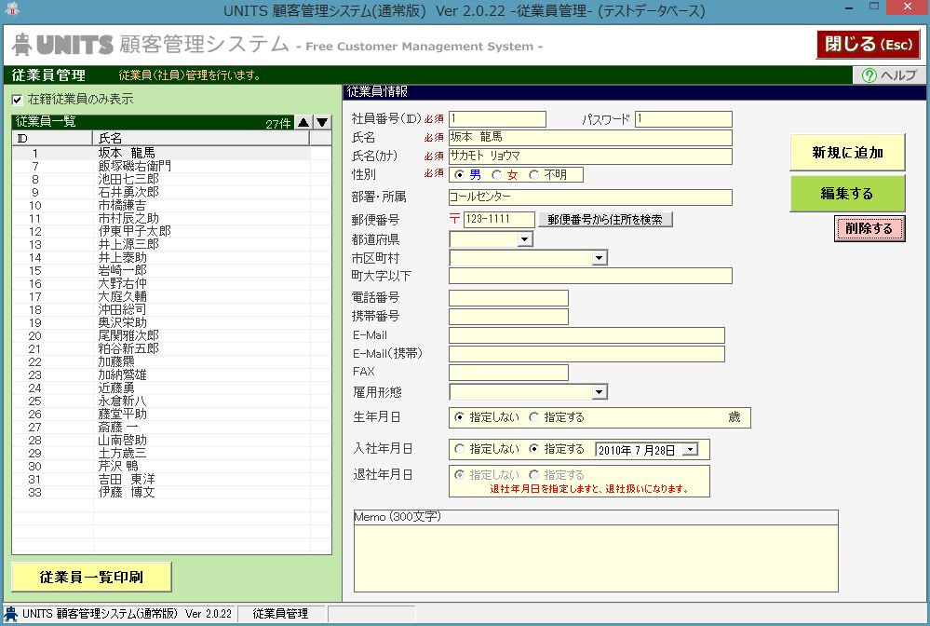
一覧へ
新規・変更
■社員新規・更新
 | 社員新規


 |  | ■基本情報
 |  |  | 氏名（漢字）： |  |  |  |  |  | 写真

 |  |  | 氏名（カタカナ）：
 |  |  | 性別：
📅
 |  |  | 生年月日： |  |  |  |  | XXXX歳

アップロード
▼
 |  |  | 所属：

リセット
▼
 |  |  | 社員ID |  |  |  |  |  | パスワード |  |  | 事務：新規の場合だけ、パスワードを登録できます。
 |  |  |  |  |  |  |  |  |  |  |  | 社員：社員がログインした後、パスワードを変更できます。
 |  |  | 血液型 |  |  |  |  |  |  |  |  | 血液型：念のため、記録したいですが、意識不明の場合、利用できる

▼
▼
 |  | ■契約情報
 |  |  | 雇用形式： |  |  |  |  |  | 役割：
📅
📅
 |  |  | 入社年月日： |  |  |  |  |  | 退社年月日： |  |  | 事務に退社年月日を記載できる

 |  |  | 勤務開始年月 |  |  |  |  |  | 勤務年数

住所検索
 |  |  | 採用区分 |  |  |  | ☑再雇用
 |  | ■住所
 |  |  | 〒郵便番号

▼
 |  |  | 都道府県

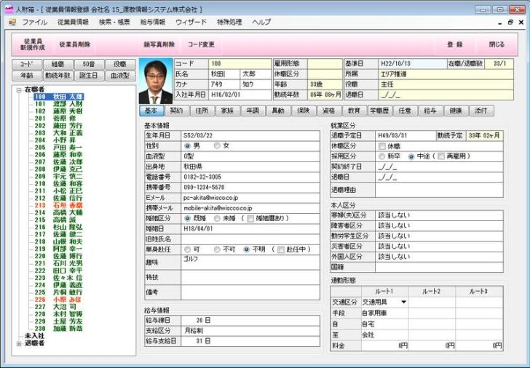
社員の写真と右側の項目を追加
 |  |  | 市町村・番地

 |  |  | 建物名・部屋番号

 |  | ■教育履歴
 |  |  | 卒業学校 |  |  |  |  |  | 卒業年月

 |  | ■連絡先
 |  |  | 携帯： |  |  |  |  |  | Email：

 |  | ■国内連絡情報
 |  |  | 住所： |  |  |  |  |  | 連絡先：

 |  |  | 一時帰国連絡先：

▼
 |  | ■緊急連絡先
 |  |  | 氏名： |  |  |  |  |  | 続柄：

 |  |  | 電話：

 |  |  | 住所：

一覧へ
新規・変更
■BP新規・更新
 | BP新規

 |  | ■基本情報
 |  |  | 氏名（漢字）： |  |  |  |  |  | 氏名（カタカナ）：

📅
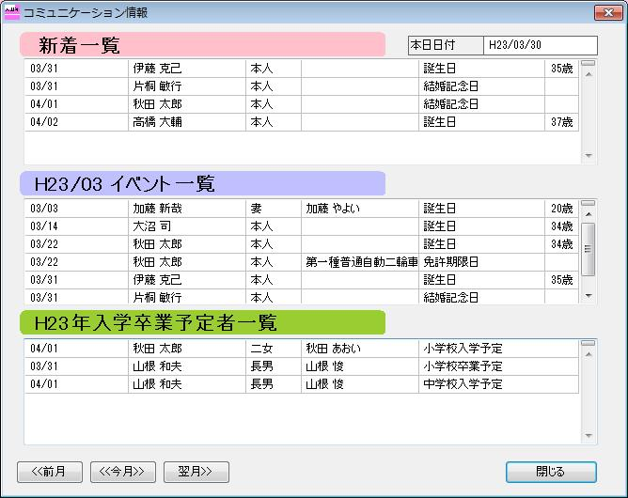
 |  |  | 性別： |  |  |  |  |  | 生年月日： |  |  | ➡契約基本情報を参照できるように表示したい
 |  |  |  |  |  |  |  |  |  |  |  | ➡家族情報もここに登録したい
 |  |  | 連絡先（本人）： |  |  |  |  |  |  |  |  | ➡保険は一旦不要
 |  |  |  |  |  |  |  |  |  |  |  | ➡資格、社員情報に資格一覧を追加する（）
 |  | ■住所

住所検索
 |  |  | 〒郵便番号

▼
 |  |  | 都道府県

 |  |  | 市町村・番地

 |  |  | 建物名・部屋番号

6_給料管理（社長）
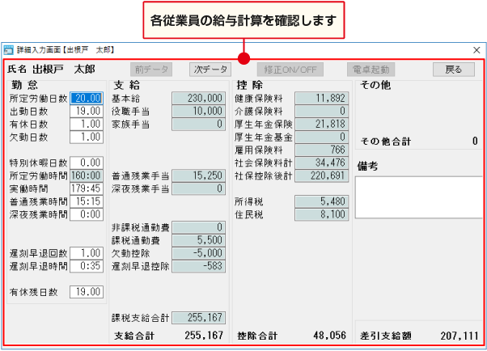
■利用者：社長

 | 給料管理一覧
■給料範囲：
最新の場合、有効の最新給料
履歴の場合、過去の変更履歴と社員IDを元にソートして一覧を出す

 | 姓名： |  |  |  |  |  | 性別：
▼
 | 部門： |  |  |  |  |  | 履歴有無：

検索
■編集ボタン：
最新の場合、編集が活性です。
履歴の場合、編集が非活性です。
■削除したら、履歴に最新の給料レコードを有効にします。
■履歴のチェックボックスを削除しないようにします。

すべて選択
すべて解除

編集
■更新ボタン
更新したら、既存データをコピーして履歴を残す。
更新が成功に終了すれば、一覧画面へ遷移します。
■初期化の場合
・給料管理の項目
給料
レベル
・ほかのテーブルで管理
生年月日、氏名漢字、性別、入社年月日、
勤務年数（※卒業年月日で算出）
編集
 |  |  | 社員ID | 氏名(漢字) | 入社年月日 | 給料最終更新日 | 生年月日 | 年齢 | 給料 | 性別 | 勤務年数 | レベル
 |  |  | OGM001 | 劉一 | 2022-07-26 | 2021-07-26 | 2000-08-01 | 23 | 500000 | 男 | 1年 | PG
 |  |  | OGM002 | 劉二 | 2022-07-26 | 2021-07-26 | 2000-08-01 | 23 | 500000 | 男 | 4年 | PG
編集
 |  |  | OGM003 | 王一 | 2019-07-26 | 2021-07-26 | 2000-08-01 | 23 | 1000000 | 女 | 10.5年 | PM
編集
 |  |  | OGM003 | 王一 | 2019-07-26 | 2021-07-26 | 2000-08-01 | 23 | 900000 | 女 | 8年 | PL

 |  |  |  |  | |< << 1/20 >> >|
 |  | ※システム日付ー最終更新日＞1年の場合、社長に提示する

一覧へ
更新
 | 給料更新

 |  | ■個人情報
 |  |  | 氏名（漢字）： |  |  |  |  |  | 性別：
📅
40歳
 |  |  | 生年月日： |  |  |  |  |  | 年齢：
📅
２年11か月
 |  |  | 入社年月日： |  |  |  |  |  | 入社年数：

▼
 |  |  | 勤務年数： |  |  |  |  |  | 職種： |  |  |  | 職種：部長、PM、PL、SE、SL、PG

▼
 |  | ■支給
 |  |  | 社員種別： |  |  |  |  |  |  |  |  |  | 社員種別：正社員、契約社員、個人事業主

 |  |  | 基本給：

QA：2022/08/12
①年金、保険料についての自動計算が必要ですか
②ボーナス管理：画面を追加しますか
 |  |  | 家族手当： |  |  |  |  |  | 役職手当： |  |  |  | ➡厚生年金、契約社員、社員・・
 |  |  |  |  |  |  |  |  |  |  |  |  | ➡1年ごとに給料アップの提示
 |  | ■控除 |  |  |  |  |  |  |  |  |  |  | ➡ボーナス管理が必要となる、個別の画面で管理ますか、検討要
 |  |  | 健康保険料： |  |  |  |  |  | 介護保険料：

 |  |  | 厚生年金保険： |  |  |  |  |  | 厚生年金基金：

 |  |  | 雇用保険料： |  |  |  |  |  | 社会保険料：

7_給料明細（社員全体）
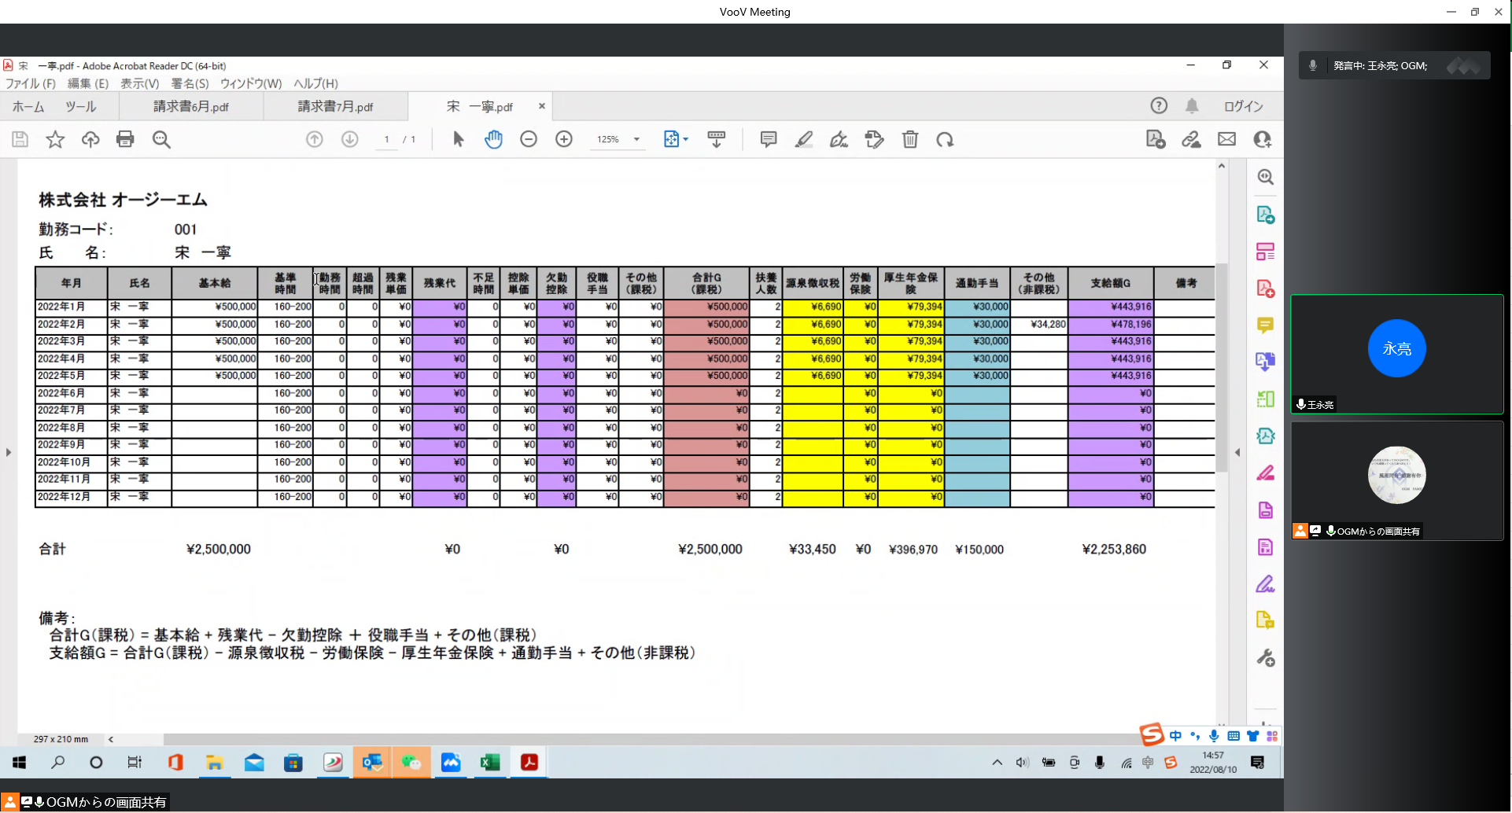
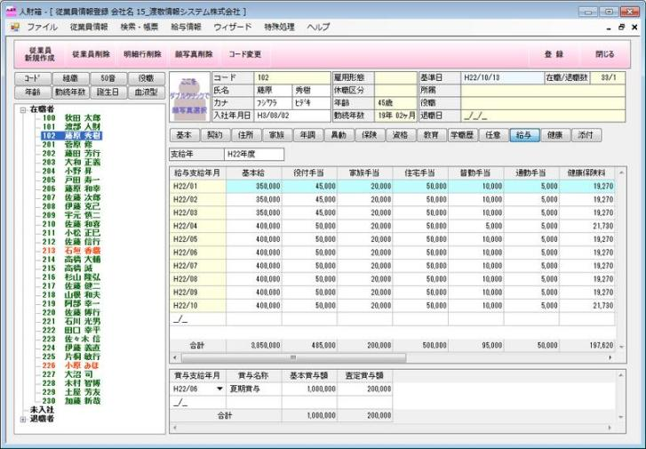
■ボタン【DL】
・活性の条件
①勤務表：事務に確認済み
②費用：費用があれば、確認済みの状態
■利用者：社員

 | 給料明細一覧

■QA：2022/7/26
該当機能が有ったら、改めてメールで社員へ給料伝票を送信しますか ■QA：2022/7/26
ダウンロード可能の条件について、
残業、費用、契約のその他が確定される場合、ダウンロードできますか、
請求書が承認された後、ダウンロードできますか
 | 姓名：

📅
📅
 | 開始年月： |  |  |  |  |  | 終了年月：
検索

DL
DL
 |  |  | 社員ID | 氏名(漢字) |  | 給料年月 |  | 基本給 | 残業代 | 欠勤控除 | 役職手当 | その他（課税） | 合計G（課税） | 源泉徴収税 | 労働保険 | 厚生年金保険 | 通勤手当（当月） | 通勤手当（当月ー１） | 通勤手当（当月ー２） | その他（非課税） | 支給額G | 合計G（課税）
 |  |  | OGM001 | 王一 |  | 2022-01-01 |  | 390,000 |  |  |  |  |  |  |  |  | 0 | 0 | 30000
 |  |  | OGM001 | 王一 |  | 2022-02-02 |  | 390,000 |  |  |  |  |  |  |  |  | 0 | 0 | 0
DL
 |  |  | OGM001 | 王一 |  | 2022-03-03 |  | 390,000
DL
 |  |  | OGM001 | 王一 |  | 2022-04-04 |  | 390,000

 |  |  |  |  | |< << 1/20 >> >|

一覧へ
ダウンロード
 | 給料参照

参照画面不要
王一
 |  | ・基本情報
 |  | 氏名（漢字）：
2022年01月 📅
 |  | 給料年月： |  |  |  |  |  | 事務確認：

 |  | No. | 大分類 |  | 詳細 |  | 金額 |  | 備考
 |  | 1 | 給料 |  | ー |  | 300,000 |  |  |  |  |  |  |  |  | ※最新の給料管理・給料
 |  | 2 | 残業 |  | ー |  | 50,000 |  |  |  |  |  |  |  |  | ※契約・残業有無により、上限勤務時間を超える場合、自動算出（自動算出タイミング：事務に勤務時間が確定される場合）
 |  | 3 | 費用 |  | タクシー |  | 15,000 |  | 2022年4月11日本番のため、25時まで残業 |  |  |  |  |  |  | ※費用が承認された後、ここに自動的に反映されます。
 |  | 4 | 費用 |  | 定期券 |  | 25,000 |  | 川崎駅➡秋葉原駅
 |  | ー | 総額 |  |  |  | 390,000 |  |  |  |  |  |  |  |  | 雇用保険の税率が動態的に入力できるように設定するほうがいい

8_権限管理
▼
権限一覧 |  |  |  |  |  |  | 権限ID | 画面ID | 画面名 | 職種 | 権限 | 備考
 |  |  |  |  |  |  | CM001 | employee | 社員 | 社長 | 新規
 |  |  |  |  |  |  | CM002 | Company | 会社 | 社長 | 新規
職種： |  |  |  |  |  | 職種：社長、部長、営業、事務、社員 | CM003 | Authority management | 権限 | 社長 | 新規
 |  |  |  |  |  |  | CM004 | Time and attendance | 勤怠 | 社長 | 参照
 |  |  |  |  |  |  | CM005 | Payroll management | 給料 | 社長 | 新規
検索
新規
 |  |  |  |  |  |  | CM006 | cost | 費用 | 社長 | 新規
 |  |  |  |  |  |  | CM007 | Company profit | 社利 | 社長 | 参照
 |  |  |  |  |  |  | CM008 | Agreement | 契約 | 社長
 |  |  |  |  |  |  | CM009 | invoice | 請求 | 社長 |  | ➡許可のため、編集権限が必要です。作成➡事務
 | 権限ID | 画面ID | 画面名 | 職種 | 権限 |  | CM010 | purchase order | 注文 | 社長 |  | ➡許可のため、編集権限が必要です。
編集
 | X0001 |  |  |  |  |  | CM011 | Admission | 入場 | 社長
編集
 | X0002 |  |  |  |  |  | DM001 | employee | 社員 | 部長 | 新規
編集
 | X0003 |  |  |  |  |  | DM002 | Company | 会社 | 部長 | 新規
編集
 | X0004 |  |  |  |  |  | DM003 | Authority management | 権限 | 部長 | 新規
 |  |  |  |  |  |  | DM004 | Time and attendance | 勤怠 | 部長 | 新規
 |  |  |  |  |  |  | DM005 | Payroll management | 給料 | 部長 | 新規
 |  |  |  |  |  |  | DM006 | cost | 費用 | 部長 | 新規
 |  |  |  |  |  |  | DM007 | Company profit | 社利 | 部長 | 参照
 |  |  |  |  |  |  | DM008 | Agreement | 契約 | 部長
一覧へ
作成・更新
権限設定 |  |  |  |  |  |  | DM009 | invoice | 請求 | 部長 |  | ➡許可のため、編集権限が必要です。作成➡事務
 |  |  |  |  |  |  | DM010 | purchase order | 注文 | 部長 |  | ➡許可のため、編集権限が必要です。
 |  |  |  |  |  |  | DM011 | Admission | 入場 | 部長
 |  |  |  |  |  |  | BM001 | employee | 社員 | 営業 | 新規
 | 画面ID |  |  |  |  |  | BM002 | Company | 会社 | 営業 | 新規
 |  |  |  |  |  |  | BM003 | Authority management | 権限 | 営業 | 新規
 | 画面名 |  |  |  |  |  | BM004 | Time and attendance | 勤怠 | 営業 | 参照
▼
 |  |  |  |  |  |  | BM005 | Payroll management | 給料 | 営業 | 新規
 | 職種 |  |  |  |  |  | BM006 | cost | 費用 | 営業 | 新規
▼
 |  |  |  |  |  |  | BM007 | Company profit | 社利 | 営業 | 参照
 | 権限 |  |  |  |  |  | BM008 | Agreement | 契約 | 営業
 |  |  |  |  |  |  | BM009 | invoice | 請求 | 営業 |  | ➡許可のため、編集権限が必要です。作成➡事務
 | 備考 |  |  |  |  |  | BM010 | purchase order | 注文 | 営業 |  | ➡許可のため、編集権限が必要です。
 |  |  |  |  |  |  | BM011 | Admission | 入場 | 営業
 |  |  |  |  |  |  | OW001 | employee | 社員 | 事務 | 新規
 |  |  |  |  |  |  | OW002 | Company | 会社 | 事務 | 参照
 |  |  |  |  |  |  | OW003 | Authority management | 権限 | 事務 | 無
 |  |  |  |  |  |  | OW004 | Time and attendance | 勤怠 | 事務 | 新規
 |  |  |  |  |  |  | OW005 | Payroll management | 給料 | 事務 | 新規
 |  |  |  |  |  |  | OW006 | cost | 費用 | 事務 | 新規
 |  |  |  |  |  |  | OW007 | Company profit | 社利 | 事務 | 無
 |  |  |  |  |  |  | OW008 | Agreement | 契約 | 事務
 |  |  |  |  |  |  | OW009 | invoice | 請求 | 事務 |  | ➡許可のため、編集権限が必要です。作成➡事務
 |  |  |  |  |  |  | OW010 | purchase order | 注文 | 事務 |  | ➡許可のため、編集権限が必要です。
 |  |  |  |  |  |  | OW011 | Admission | 入場 | 事務
 |  |  |  |  |  |  | EM001 | employee | 社員 | 社員 | 新規
 |  |  |  |  |  |  | EM002 | Company | 会社 | 社員 | 無
 |  |  |  |  |  |  | EM003 | Authority management | 権限 | 社員 | 無
 |  |  |  |  |  |  | EM004 | Time and attendance | 勤怠 | 社員 | 新規
 |  |  |  |  |  |  | EM005 | Payroll management | 給料 | 社員 | 新規
 |  |  |  |  |  |  | EM006 | cost | 費用 | 社員 | 新規
 |  |  |  |  |  |  | EM007 | Company profit | 社利 | 社員 | 無
 |  |  |  |  |  |  | EM008 | Agreement | 契約 | 社員
 |  |  |  |  |  |  | EM009 | invoice | 請求 | 社員 |  | ➡許可のため、編集権限が必要です。作成➡事務
 |  |  |  |  |  |  | EM010 | purchase order | 注文 | 社員 |  | ➡許可のため、編集権限が必要です。
 |  |  |  |  |  |  | EM011 | Admission | 入場 | 社員

9_勤怠(社員)
■利用者：社員

 | 勤務登録一覧

王一
 | 姓名：

📅
📅
検索
新規
 | 開始年月： |  |  |  |  |  | 終了年月：
 |  |  |  |  |  |  |  |  |  |  |  |  | 当月の勤務がすでに登録したら、新規を実施できない

新規の場合、勤務登録画面へ遷移し、1ヶ月の勤務を登録できます。
変更
変更
 |  |  | 社員ID | 氏名(漢字) |  | 勤務時間 |  | 下限 |  | 上限 | 確認状況 | アクション
 |  |  | OGM001 | 王一 |  | 180 |  | 140 |  | 180 | 確認済
 |  |  | OGM001 | 王一 |  | 180 |  | 140 |  | 180 | 確認済
変更
 |  |  | OGM001 | 王一 |  | 130 |  | 140 |  | 180 | 未確認
変更
 |  |  | OGM001 | 王一 |  | 200 |  | 140 |  | 180 | 未確認

 |  |  |  |  | |< << 1/20 >> >|

一覧へ
勤務登録
 | 勤務登録
 |  |  |  |  |  |  |  |  |  |  |  |  | 確認済みの場合、登録：非活性
 |  |  |  |  |  |  |  |  |  |  |  |  | 未確認の場合、登録を活性する
王一
 |  | ■基本情報
 |  |  | 氏名（漢字）： |  |  |  |  | 事務確認：

 |  | ■契約オプション |  |  |  |  |  |  |  |  |  |  | 2022/8/12 追加
 |  |  | 精算種別： |  |  |  |  |  |  |  |  |  | 2022/8/12 追加
 |  |  |  |  |  |  |  |  |  |  |  |  | 2022/8/12 追加
 |  |  | 精算下限 |  |  |  |  | 精算上限： |  |  |  |  | 2022/8/12 追加
 |  |  |  |  |  |  |  |  |  |  |  |  | 2022/8/12 追加
 |  |  | 固定 |  |  |  |  |  |  |  |  |  | 2022/8/12 追加
 |  |  |  |  |  |  |  |  |  |  |  |  | 2022/8/12 追加
休憩時間登録
 |  | ■休憩時間 |  |  |  |  |  |  |  |  |  |  | 2022/8/12 追加
 |  |  |  |  |  |  |  |  |  |  |  |  | 2022/8/12 追加

▼
▼
 |  |  | 年月日 | 曜日 | 開始時間 | 終了時間 | 休憩時間 | 勤務時間 | 出勤状況 | 備考
 |  |  | 2022-07-01 | 月曜日 | 09·:00 | 18·:00 | 1 | 8
 |  |  | 2022-07-02 | 火曜日 | 09·:00 | 18·:00 | 1 | 8
▼
 |  |  | 2022-07-03 | 水曜日 | 09·:00 | 18·:00 | 1 | 8
▼
 |  |  | 2022-07-04 | 木曜日 | 09·:00 | 18·:00 | 1 | 8
▼
 |  |  | 2022-07-05 | 金曜日 | 09·:00 | 18·:00 | 1 | 8
 |  |  | 2022-07-06 | 土曜日
 |  |  | 2022-07-07 | 日曜日
▼
 |  |  | 2022-07-08 | 月曜日 | 09·:00 | 18·:00 | 1 | 8
▼
 |  |  | 2022-07-09 | 火曜日 | 09·:00 | 18·:00 | 2 | 8
▼
 |  |  | 2022-07-10 | 水曜日 | 09·:00 | 18·:00 | 1 | 8
▼
 |  |  | 2022-07-11 | 木曜日 | 09·:00 | 18·:00 | 1 | 8
▼
 |  |  | 2022-07-12 | 金曜日 | 09·:00 | 18·:00 | 1 | 8
 |  |  | 2022-07-13 | 土曜日
 |  |  | 2022-07-14 | 日曜日
▼
 |  |  | 2022-07-15 | 月曜日 | 09·:00 | 18·:00 | 1 | 8
▼
 |  |  | 2022-07-16 | 火曜日 | 09·:00 | 18·:00 | 1 | 8
▼
 |  |  | 2022-07-17 | 水曜日 | 09·:00 | 18·:00 | 1 | 8
▼
 |  |  | 2022-07-18 | 木曜日 | 09·:00 | 18·:00 | 1 | 8
▼
 |  |  | 2022-07-19 | 金曜日 | 09·:00 | 18·:00 | 1 | 8
 |  |  | 2022-07-20 | 土曜日
 |  |  | 2022-07-21 | 日曜日
▼
 |  |  | 2022-07-22 | 月曜日 | 09·:00 | 18·:00 | 1 | 8
▼
 |  |  | 2022-07-23 | 火曜日 | 09·:00 | 18·:00 | 1 | 8
▼
 |  |  | 2022-07-24 | 水曜日 | 09·:00 | 18·:00 | 1 | 8
▼
 |  |  | 2022-07-25 | 木曜日 | 09·:00 | 18·:00 | 1 | 8
▼
 |  |  | 2022-07-26 | 金曜日 | 09·:00 | 18·:00 | 1 | 8
 |  |  | 2022-07-27 | 土曜日
 |  |  | 2022-07-28 | 日曜日
▼
 |  |  | 2022-07-29 | 月曜日 | 09·:00 | 18·:00 | 1 | 8
▼
 |  |  | 2022-07-30 | 火曜日 | 09·:00 | 18·:00 | 1 | 8
▼
 |  |  | 2022-07-31 | 水曜日 | 09·:00 | 18·:00 | 1 | 8
 |  |  | 勤務時間 |  |  |  |  | 184

10_勤怠(事務・BP)
■利用者：営業確認用 |  |  |  |  |  |  |  |  |  |  |  |  |  |  | ■利用者：営業登録用

・勤務登録：未登録（デフォルト）
・新規ボタン：当月、営業担当者が新規を押下後、BP契約情報を元にすべてBPの勤務レコードを作成し、BP勤務登録画面へ遷移します。
 | 勤務確認一覧 |  |  |  |  |  |  |  |  |  |  |  |  |  |  | BP勤務一覧

 | 姓名： |  |  |  |  |  | 確認状況： |  |  |  | BP区分： |  |  |  |  | 姓名： |  |  |  |  |  | 登録状況：

📅
📅
📅
📅
検索
新規
検索
新規
 | 開始年月： |  |  |  |  |  | 終了年月： |  |  |  |  |  |  |  |  | 開始年月： |  |  |  |  |  | 終了年月：
 |  |  |  |  |  |  |  |  |  |  |  |  |  | 新規ボタン➡不要

すべて選択
すべて解除
ロック解除
すべて選択
すべて解除
一括編集

確認
編集
確認
編集
 |  |  | 社員ID | 氏名(漢字) |  | 勤務時間 |  | 下限 | 上限 | 固定 | BP区分 | 確認状況 | アクション | 下限➡契約に含まれる |  |  |  | 社員ID | 氏名(漢字) |  | 会社名 |  | 顧客 | 勤務時間 | 下限 | 上限 | 登録状況 | 確認状況 | アクション | ➡登録状況：不要です。勤務時間でコントロールできる
 |  |  | OGM001 | 王一 |  | 180 |  | ー | ー | 180 | 社員 | 確認済 |  | 固定追加：2022/8/12 追加 |  |  |  | OGM0001 | 劉１ |  | OBJパトーナ１ |  | NTT |  | 140 | 180 | 未登録 | 未登録
 |  |  | OGM002 | 王二 |  | 180 |  | ー | ー | 160 | 社員 | 確認済 |  | 固定追加：2022/8/12 追加 |  |  |  | OGM0002 | 劉２ |  | OBJパトーナ１ |  | NTT |  | 140 | 180 | 未登録 | 未登録
確認
編集
 |  |  | OGM003 | 王三 |  | 200 |  | 140 | 180 | 180 | 社員 | 未確認 |  | 固定追加：2022/8/12 追加 |  |  |  | OGM0003 | 劉３ |  | OBJパトーナ１ |  | NTT | 180 | 140 | 180 | 登録済 | 登録済
確認
編集
 |  |  | OGM004 | 王四 |  | 130 |  | 140 | 180 | 180 | BP | 未確認 |  | 固定追加：2022/8/12 追加 |  |  |  | OGM0004 | 劉４ |  | OBJパトーナ１ |  | NTT | 180 | 140 | 180 | 登録済 | 登録済

 |  |  |  |  |  | |< << 1/20 >> >| |  |  |  |  |  |  |  |  |  |  |  |  |  | |< << 1/20 >> >|

一覧へ
確認
一覧へ
一括登録
 | 勤務確認 |  |  |  |  |  |  |  |  |  |  |  |  |  |  | BP勤務登録

王一
2022年07月 📅
 |  | 氏名（漢字）： |  |  |  |  |  | 確認状況： |  |  |  |  |  |  |  |  | 勤務年月： |  |  |  |  |  | 確認状況：

すべて選択
すべて解除
 |  |  | 年月日 | 曜日 | 開始時間 | 終了時間 | 控除 | 勤務時間 | 出勤状況 | 備考
 |  |  | 2022-07-01 | 月曜日 | 09·:00 | 18·:00 | 1 | 8 | 出勤 |  |  |  |  |  |  |  | 選択 | 契約No | 氏名 | 会社名 |  | 顧客 |  | 勤務時間 |  | 備考
 |  |  | 2022-07-02 | 火曜日 | 09·:00 | 18·:00 | 1 | 8 | 出勤 |  |  |  |  |  |  |  |  | C0001 | 劉１ | OBJパトーナ１ |  | NTT |  | 180
 |  |  | 2022-07-03 | 水曜日 | 09·:00 | 18·:00 | 1 | 8 | 出勤 |  |  |  |  |  |  |  |  | C0002 | 劉２ | OBJパトーナ１ |  | NTT |  | 180
契約ごとにBPの勤務時間レコードを作成します。
 |  |  | 2022-07-04 | 木曜日 | 09·:00 | 18·:00 | 1 | 8 | 出勤 |  |  |  |  |  |  |  |  | C0003 | 劉３ | OBJパトーナ１ |  | NTT |  | 180
 |  |  | 2022-07-05 | 金曜日 | 09·:00 | 18·:00 | 1 | 8 | 出勤 |  |  |  |  |  |  |  |  | C0004 | 劉４ | OBJパトーナ１ |  | NTT |  | 180
 |  |  | 2022-07-06 | 土曜日 |  |  |  |  | 休日 |  |  |  |  |  |  |  |  | C0005 | 劉５ | OBJパトーナ２ |  | NTT |  | 180
 |  |  | 2022-07-07 | 日曜日 |  |  |  |  | 休日 |  |  |  |  |  |  |  |  | C0006 | 劉６ | OBJパトーナ２ |  | NTT |  | 180
 |  |  | 2022-07-08 | 月曜日 | 09·:00 | 18·:00 | 1 | 8 | 出勤 |  |  |  |  |  |  |  |  | C0007 | 劉７ | OBJパトーナ２ |  | NTT |  | 180
 |  |  | 2022-07-09 | 火曜日 | 09·:00 | 18·:00 | 1 | 8 | 出勤 |  |  |  |  |  |  |  |  | C0008 | 劉８ | OBJパトーナ２ |  | 野村 |  | 180
 |  |  | 2022-07-10 | 水曜日 | 09·:00 | 18·:00 | 1 | 8 | 出勤 |  |  |  |  |  |  |  |  | C0009 | 劉９ | OBJパトーナ２ |  | 野村 |  | 180
 |  |  | 2022-07-11 | 木曜日 | 09·:00 | 18·:00 | 1 | 8 | 出勤 |  |  |  |  |  |  |  |  | C0010 | 劉１０ | OBJパトーナ２ |  | 野村 |  | 180
 |  |  | 2022-07-12 | 金曜日 | 09·:00 | 18·:00 | 1 | 8 | 出勤 |  |  |  |  |  |  |  |  | C0011 | 劉１１ | OBJパトーナ３ |  | 野村 |  | 180
 |  |  | 2022-07-13 | 土曜日 |  |  |  |  | 休日 |  |  |  |  |  |  |  |  | C0012 | 劉１２ | OBJパトーナ３ |  | 野村 |  | 180
 |  |  | 2022-07-14 | 日曜日 |  |  |  |  | 休日 |  |  |  |  |  |  |  |  | C0013 | 劉１３ | OBJパトーナ３ |  | 野村 |  | 180
 |  |  | 2022-07-15 | 月曜日 | 09·:00 | 18·:00 | 1 | 8 | 出勤 |  |  |  |  |  |  |  |  | C0014 | 劉１４ | OBJパトーナ３ |  | 野村 |  | 180
 |  |  | 2022-07-16 | 火曜日 | 09·:00 | 18·:00 | 1 | 8 | 出勤 |  |  |  |  |  |  |  |  | C0015 | 劉１５ | OBJパトーナ３ |  | 野村 |  | 180
 |  |  | 2022-07-17 | 水曜日 | 09·:00 | 18·:00 | 1 | 8 | 出勤 |  |  |  |  |  |  |  |  | C0016 | 劉１６ | OBJパトーナ３ |  | 野村 |  | 180
 |  |  | 2022-07-18 | 木曜日 | 09·:00 | 18·:00 | 1 | 8 | 出勤 |  |  |  |  |  |  |  |  | C0017 | 劉１７ | OBJパトーナ３ |  | 大和証券 |  | 180
 |  |  | 2022-07-19 | 金曜日 | 09·:00 | 18·:00 | 1 | 8 | 出勤 |  |  |  |  |  |  |  |  | C0018 | 劉１８ | OBJパトーナ３ |  | 大和証券 |  | 180
 |  |  | 2022-07-20 | 土曜日 |  |  |  |  | 休日 |  |  |  |  |  |  |  |  | C0019 | 劉１９ | OBJパトーナ３ |  | 大和証券 |  | 180
 |  |  | 2022-07-21 | 日曜日 |  |  |  |  | 休日 |  |  |  |  |  |  |  |  | C0020 | 劉２０ | OBJパトーナ３ |  | 大和証券 |  | 180
 |  |  | 2022-07-22 | 月曜日 | 09·:00 | 18·:00 | 1 | 8 | 出勤
 |  |  | 2022-07-23 | 火曜日 | 09·:00 | 18·:00 | 1 | 8 | 出勤
 |  |  | 2022-07-24 | 水曜日 | 09·:00 | 18·:00 | 1 | 8 | 出勤
 |  |  | 2022-07-25 | 木曜日 | 09·:00 | 18·:00 | 1 | 8 | 出勤
 |  |  | 2022-07-26 | 金曜日 | 09·:00 | 18·:00 | 1 | 8 | 出勤
 |  |  | 2022-07-27 | 土曜日 |  |  |  |  | 休日
 |  |  | 2022-07-28 | 日曜日 |  |  |  |  | 休日
 |  |  | 2022-07-29 | 月曜日 | 09·:00 | 18·:00 | 1 | 8 | 出勤
 |  |  | 2022-07-30 | 火曜日 | 09·:00 | 18·:00 | 1 | 8 | 出勤
 |  |  | 2022-07-31 | 水曜日 | 09·:00 | 18·:00 | 1 | 8 | 出勤
 |  |  | 勤務時間 |  |  |  |  | 184

11_費用_社員
■利用者：社員

 | 費用一覧

王一
 | 姓名： |  |  |  |  | 承認状況：

📅
📅
検索
新規
 | 開始年月： |  |  |  |  | 終了年月：
 |  |  |  |  |  |  |  |  |  |  | 当月の勤務がすでに登録したら、新規を実施できない
■承認ボタン
活性：未承認
非活性：承認済、否認済

すべて選択
すべて解除
一括削除

変更
変更
 |  |  | 氏名(漢字) | 発生日 | 費用種別 | 金額 | 費用備考 | 承認状況 | 承認備考 | アクション
 |  |  | 王一 | 2022-07-27 | 定期券 | 1,000 |  | 承認済
 |  |  | 王一 | 2022-07-28 | タクシー | 1,000 |  | 否認済
変更
 |  |  | 王一 | 2022-07-29 | 飲み会 | 1,000 |  | 未承認
変更
 |  |  | 王一 | 2022-07-30 | その他 | 1,000 |  | 未承認

 |  |  |  | |< << 1/20 >> >|

一覧へ
登録
 | 費用申請
 |  |  |  |  |  |  |  |  |  |  | 確認済みの場合、登録：非活性
 |  |  |  |  |  |  |  |  |  |  | 未確認の場合、登録を活性する
📅
王一
■費用種別
定期券、タクシー、飲み会、そのた
■提出日：画面初期化の場合、システム日付
登録ボタンを押下後、上記のシステム日付を登録
 |  | 氏名（漢字）： |  |  |  |  | 提出日

📅
 |  | 金額： |  |  |  |  | 発生日：

▼
 |  | 費用種別： |  |  |  |  | 費用備考：

▼
 |  | 請求種別： |  |  |  |  | 承認備考：
▼
 |  | 承認状況：

11_費用_BP
■利用者：社員

 | BP費用一覧

王一
 | 姓名： |  |  | 🔎 |  | 承認状況：

📅
📅
検索
新規
 | 開始年月： |  |  |  |  | 終了年月：
 |  |  |  |  |  |  |  |  |  |  | 当月の勤務がすでに登録したら、新規を実施できない
■承認ボタン
活性：未承認
非活性：承認済、否認済

すべて選択
すべて解除
一括削除
複写

変更
変更
 |  |  | 氏名(漢字) | 発生日 | 費用種別 | 金額 | 費用備考 | 承認状況 | 承認備考 | アクション
 |  |  | 王一 | 2022-07-27 | 定期券 | 1,000 |  | 承認済
 |  |  | 王一 | 2022-07-28 | タクシー | 1,000 |  | 否認済
変更
 |  |  | 王一 | 2022-07-29 | 飲み会 | 1,000 |  | 未承認
変更
 |  |  | 王一 | 2022-07-30 | その他 | 1,000 |  | 未承認

 |  |  |  | |< << 1/20 >> >|

一覧へ
登録
 | BP費用申請
 |  |  |  |  |  |  |  |  |  |  | 確認済みの場合、登録：非活性
 |  |  |  |  |  |  |  |  |  |  | 未確認の場合、登録を活性する
📅
王一
■費用種別
定期券、タクシー、飲み会、そのた
■提出日：画面初期化の場合、システム日付
登録ボタンを押下後、上記のシステム日付を登録
 |  | 氏名（漢字）： |  |  |  | 🔎 | 提出日

📅
 |  | 金額： |  |  |  |  | 発生日：

▼
 |  | 費用種別： |  |  |  |  | 費用備考：

▼
 |  | 請求種別： |  |  |  |  | 承認備考：
▼
 |  | 承認状況：

11_費用_承認(社員・BP)
■利用者：社員 |  |  |  |  |  |  |  |  |  |  |  |  |  |  |  |  | QA | 提出日 | 提出者 | QA内容 | 解答者 | 回答日 | 回答 | QA回答状況
 |  |  |  |  |  |  |  |  |  |  |  |  |  |  |  |  |  | 2022-08-15 | 粂野 | kumeno:20220817前 契約期間の自動更新の有・無チェックボタン 注文書の更新状況により 自動更新：最初の注文書のみ 定期更新：月別注文書により変更 | 王 | 2022-08-18 | 予定退場日＜システム日付の場合、複写で自動的に契約を作成します。 | 回答済
 | 費用一覧
■20220817
承認後、
・承認者➡修正可能
・申請者➡修正不可

王一
 | 姓名： |  |  |  |  |  | 承認状況：

📅
📅
 | 開始年月： |  |  |  |  |  | 終了年月：
検索
新規
■20220817
交通費用＞25000の場合、
アラームで承認者に提示

すべて選択
すべて解除
一括削除
一括承認
一括否認

承認
修正
承認
修正
 |  |  | 氏名(漢字) |  | 社員種別 | 提出日 | 金額 | 発生日 | 費用種別 | 費用備考 | 請求種別 | 承認状況 | 課税状況 | 承認備考 |  | アクション
 |  | ☑ | 王一 |  | 社員 | 📅 | 20,000 | 📅 | ▼ |  | ▼ | 承認済 | ▼
 |  | ☑ | 王一 |  | 社員 | 📅 | 10,000 | 📅 | ▼ |  | ▼ | 否認済 | ▼
承認
修正
 |  | ☑ | 王一 |  | BP | 📅 | 30,000 | 📅 | ▼ |  | ▼ | 未承認 | ▼
承認
修正
 |  | ☑ | 王一 |  | BP | 📅 |  | 📅 | ▼ |  | ▼ | 未承認 | ▼

 |  |  |  |  | |< << 1/20 >> >|
■20220817
修正ボタン：技術者の入力後、承認者に確定されたですが、技術の記載ミスで間違いましたので、改めて修正するため、承認者に修正させるように設定したい

 | ※項目定義
 | 項目名 | 種別 |  | I/O | 詳細 |  |  |  |  |  |  |  | 項目 |  | 備考
 | 提出日 | カレンダー |  | O | データ作成日
 | 金額 | 数字 |  | I/O | 金額>25000の場合、該当金額の背景を黄色に変更して、承認者に提示する
 | 発生日 | カレンダー |  | I/O | 入力
 | 費用備考 | テキストエリア
 | 費用種別 | 選択リスト |  | I/O | 定期券、タクシー、飲み会、その他・・・
 | 請求種別 | 選択リスト |  | I/O | 本社負担、顧客へ請求
 | 課税状況 | 選択リスト
 | 承認備考 | テキストエリア
 | 承認 | ボタン |  | ボタン | 承認後、明細の入力項目が非活性にされる
 | 修正 | ボタン |  |  | 修正ボタンを押下後、明細入力項目が活性にして、情報を更新した後、承認してから再承認終了となります。

一覧へ
不要、一覧で一括申請を行える
承認
 | 費用承認

📅
王一
 |  | 氏名（漢字）： |  |  |  |  |  | 提出日

📅
 |  | 金額： |  |  |  |  |  | 発生日：

▼
 |  | 費用種別： |  |  |  |  |  | 費用備考：

▼
 |  | 請求種別： |  |  |  |  |  | 承認備考：
▼
 |  | 承認状況：
▼
■交通費用：定期券、タクシー➡課税
■飲み会、その他➡非課税
 |  | 課税状況：

契約_粂野認識合わせ後
■利用者：営業、事務 |  |  |  |  |  |  |  |  |  |  |  |  |  |  |  |  |  |  | QA | 提出日 | 提出者 | QA内容 | 解答者 | 回答日 | 回答 | QA回答状況
 | 契約一覧 |  |  |  |  |  |  |  |  |  |  |  |  |  |  |  |  |  |  | 2022-08-15 | 粂野 | kumeno:20220817前 契約期間の自動更新の有・無チェックボタン 注文書の更新状況により 自動更新：最初の注文書のみ 定期更新：月別注文書により変更 | 王 | 2022-08-18 | 予定退場日＜システム日付の場合、複写で自動的に契約を作成します。 | 回答済
■20220818
複写：先月の全部契約を複写します。➡実施者：営業、社長

20220817
契約の自動延長➡前期の契約を元に当月の契約を作成
■営業
先月の契約を一括複写し、先に1か月期間として登録します。
事務なら最新の注文書を元に上記契約を更新します。
📅
📅
 | 氏名（漢字） |  |  |  |  | 所属会社： |  |  | 🔎
 |  |  |  |  |  |  |  |  |  |  |  |  |  |  |  |  |  |  |  | 2022-08-15 | 粂野 | 精算オプションに社内確認用の【備考】 | 王 | 2022-08-18 |  | 回答済
 | 入場年月： |  |  |  |  | 予定退場日： |  |  |  |  |  |  |  |  |  |  |  |  |  | 2022-08-15 | 粂野 | 項目追加 【客先注番】 ↑畢さんに請求書作成画面に追加してほしいと伝えましたが、請求書に反映されるのであれば契約入力画面に追加の方が良いです。 | 王 | 2022-08-18 | 下記項目を追加した。 客先名称 客先注番 | 回答済
📅
 | 契約終了年月

 | 注文書補足状況
検索

すべて選択
すべて解除
複写
修正済
補足済
 |  |  |  |  |  |  |  |  |  |  |  |  |  |  |  | ※複写：明細から1件を選択し、複写できる（複数件選択可能）、修正済：先月の契約の継続の場合、明細を選択して、営業に実施できます。
 |  |  |  |  |  |  |  |  |  |  |  |  |  |  |  | ※補足済：事務なら見えます。修正済の契約ごとに最新注文書を元に修正します。
 |  | 選択 | 契約ID | 氏名 | 社員種別 | 所属会社 | 顧客 | 開始年月 | 終了年月 | 精算種別 | 手当 | 出張交通費 | その他１ | その他２ | 注文書補足状況 | 最終更新者 | 承認者 | その他２
複写
編集
 |  |  | C00001 | 王１ | 社員 | ー | NEC |  |  |  |  |  |  |  | 契約書作成済
編集
 |  |  | C00002 | 王２ | 社員 | ー | NEC |  |  |  |  |  |  |  | 契約修正済
編集
 |  |  | C00003 | 王３ | 社員 | ー | NTT
編集
 |  |  | C00004 | 王４ | BP | XXX株式会社 | 野村

 |  |  |  | |< << 1/20 >> >|

一覧へ
契約更新
 | 契約登録 |  |  |  |  |  |  |  |  |  |  |  |  |  |  | ・「契約更新」ボタンを押下 2022/8/18 営業の場合：注文書補足状況を契約修正済に変更する 事務の場合：注文書補足状況を契約修正に変更する

 | ■社員情報
 | 社員ID |  |  |  | 🔎 XXXXX |  | 社員種別
 | 所属会社： |  |  |  | 🔎 XXXXX

 | ■顧客関連情報
 | 顧客名 |  |  |  | 🔎XXXXX |  | 取引先コード
 | 客先名称 |  |  |  | 🔎XXXXX |  | 客先注番 |  |  |  |  |  |  |  |  | 客先注番：粂野さんの指摘より追加した。客先名称の🔎ボタンで子画面で客先注番を選択します。
 | 上位担当者
 | 請求単価
QA：職種によって、非表示項目は何でしょうか
営業登録➡社長参照可
営業、社長登録➡事務編集可能（部分項目）
部分項目を決めないといけません。
 | ■BP関連
 | 所属会社

 | 原価単価 |  |  |  |  |  | 税金・税抜き

📅
📅
 | ■契約状況
 | 入場日 |  |  |  |  |  | 予定退場日
 | 実際人月 |  |  |  | 人月

 | ■精算オプション
 |  | 精算種別：
 |  | 精算下限 |  |  |  |  | 精算上限 |  |  |  |  |  |  |  |  | ※精算時間：必須項目
 |  | 精算単価 |  |  |  |  |  |  |  |  |  |  |  |  |  | ※精算単価：必須項目
 |  | 固定
 |  | 手当 |  |  |  |  |  |  |  |  |  |  |  |  |  | 手当➡金額登録、ラジオボタンではなく
 |  | 出張交通費
 |  | その他１ |  |  |  |  | その他１備考 |  |  |  |  |  |  |  |  | その他１：単価のほか、個別支払
 |  | その他２ |  |  |  |  | その他２備考 |  |  |  |  |  |  |  |  | その他２：単価のほか、個別支払
 |  | 人月
 |  | 税金・税抜き
 |  | 備考

会社利益
■会社総利益：社長

利益計算
 | 利益一覧
①総利益
②営業ごと利益
③顧客ごとの利益

 | 利益種別：

📅
📅
 | 開始年月： |  |  | 終了年月：
検索

 |  | 年月 | 社員利益 | BP利益 | 総利益 | 顧客/顧客
 |  | 2022-01-01 | 1,000 | 1,000
 |  | 2022-02-01 | 1,000 | 1,000
 |  | 2022-03-01 | 1,000 | 1,000
 |  | 2022-04-01 | 1,000 | 1,000

利益計算
 | 営業状況

📅
📅
 | 開始年月： |  |  | 終了年月：

 | ソート順：
検索

 |  | 年月 | 社員総人数 | 入場社員人数 | 社員利益 | BP人数 | BP利益
 |  | 2022-01-01 | 100 | 100 | 1,000 | 40 | 1,000
 |  | 2022-02-01 | 100 | 100 | 1,000 | 50 | 1,000
 |  | 2022-03-01 | 100 | 100 | 1,000 | 40 | 1,000
 |  | 2022-04-01 | 120 | 120 | 1,000 | 70 | 1,000

共通
閉じる
■社員選択画面
 | 社員選択画面

 | 氏名（漢字）： |  |  | 会社名：

📅
📅
 | 開始年月： |  |  | 終了年月：
検索

選択
選択
 |  | 社員ID | 氏名 | 会社名 |  | アクション
 |  | C00001 | 王１ | ー
 |  | C00002 | 王２ | ー
選択
 |  | C00003 | 王３ | OGMパトーナ会社１
選択
 |  | C00004 | 王４ | BP

閉じる
■会社検索
 | 会社選択画面

 | 会社名：
検索

選択
選択
 |  | 会社ID | 会社名 | 取引先ID | 客先ID | 担当者 | 電話 | 住所 | アクション
 |  | C00001 | ー | C00001 | C00001
 |  | C00002 | ー | C00002 | C00002
選択
 |  | C00003 | OGMパトーナ会社１ | C00003 | C00003
選択
 |  | C00004 | BP | C00004 | C00004

閉じる
■客先選択画面
 | 客先選択画面

 | 客先名：
検索

選択
選択
 |  | 会社ID | 会社名 | 取引先ID | 客先ID | 担当者 | 電話 | 住所 | アクション
 |  | C00001 | ー | C00001 | C00001
 |  | C00002 | ー | C00002 | C00002
選択
 |  | C00003 | OGMパトーナ会社１ | C00003 | C00003
選択
 |  | C00004 | BP | C00004 | C00004

請求書
請求書一覧

氏名（漢字）：

承認済：

📅
📅
QA：一括作成のタイミング？
開始年月： |  |  |  | 終了年月：
検索
一括作成

すべて選択
すべて解除
一括承認

 | 選択 | 契約ID | 氏名 | 社員種別 | 所属会社 | 顧客 | 請求年月 | 請求金額 | 承認済
 |  | C00001 | 王１ | 社員 | ー | NEC | 2022/7 | 未承認 | 未承認
 |  | C00002 | 王２ | 社員 | ー | NEC |  | 承認済 | 承認済
 |  | C00003 | 王３ | 社員 | ー | NTT
 |  | C00004 | 王４ | BP | XXX株式会社 | 野村

一覧へ
承認
請求書明細

劉１
OBJパトーナ１
 | 氏名 |  |  |  |  |  | 会社
QA：請求書作成状況
未作成、作成
2022年07月 📅
 | 請求年月： |  |  |  |  |  | 確認状況：

C001
 | 契約ID： |  |  |  |  |  | 請求書作成：

・顧客情報

・契約オプション
 | 精算種別：
 | 精算下限 |  |  |  |  | 精算上限
 | 固定
 | 手当
 | 出張交通費
 | その他１ |  |  |  |  | その他１備考
 | その他２ |  |  |  |  | その他２備考
 | 人月
 | 税金・税抜き

QA：確認必要な種別は何でしょうか
 | 請求種別 |  | 請求種別 |  | 勤務時間 |  | 承認状況 |  | 備考
 | 給料 |  | 給料 |  | 400,000 |  | ー
 | 控除/残業 |  | 控除/残業 |  | 30,000 |  | 承認済
 | 費用 |  | タクシー |  | 12,000 |  | 承認済
 | 費用 |  | 定期券 |  | 30,000 |  | 承認済
 | 契約固定費用 |  | その他１ |  | 50,000 |  | ー
 | 契約固定費用 |  | その他２ |  | 20,000 |  | ー
 | 合計 |  |  |  | 542,000

